Parameter_OPT2
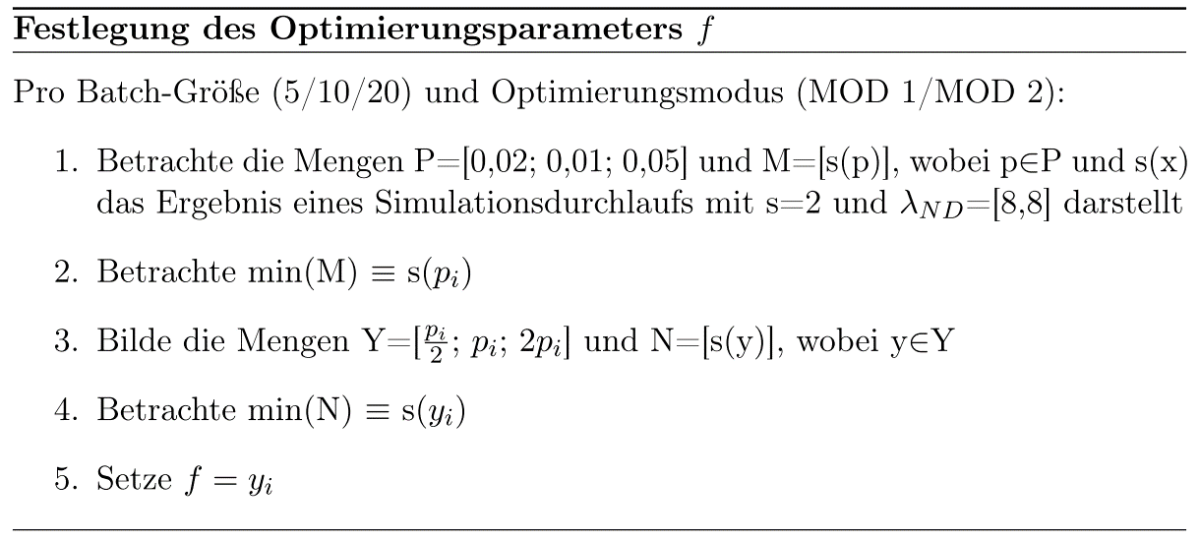
optimization_factor | Median | Waited for Batch | Batch Size | Max Lambda | Min Lambda | opt mode
0.05 | 0.178822 | 5 | 328 | 33.25 | 8 | 2
0.05 | 0.178558 | 5 | 367 | 32.5 | 8 | 2
0.05 | 0.1750185 | 5 | 332 | 36.45 | 8 | 2
0.05 | 0.1724595 | 5 | 356 | 32.6 | 8 | 2
0.05 | 0.1784885 | 5 | 365 | 32.75 | 8 | 2
0,05 Mittelwert | 0.1766693
0.02 | 0.155177 | 5 | 165 | 29.38 | 8 | 2
0.02 | 0.158918 | 5 | 193 | 27.02 | 8 | 2
0.02 | 0.1516735 | 5 | 127 | 28.22 | 8 | 2
0.02 | 0.158613 | 5 | 157 | 28.8 | 8 | 2
0.02 | 0.1518015 | 5 | 140 | 32.24 | 8 | 2
0,02 Mittelwert | 0.1552366
0.01 | 0.143578 | 5 | 23 | 19.97 | 8 | 2
0.01 | 0.139954 | 5 | 11 | 20.85 | 8 | 2
0.01 | 0.142285 | 5 | 22 | 20.34 | 8 | 2
0.01 | 0.1430075 | 5 | 41 | 19.85 | 8 | 2
0.01 | 0.146198 | 5 | 36 | 19.61 | 8 | 2
0,01 Mittelwert | 0.1430045
0.005 | 0.1466765 | 5 | 8 | 13.785 | 8 | 2
0.005 | 0.146733 | 5 | 7 | 13.795 | 8 | 2
0.005 | 0.14496 | 5 | 14 | 13.275 | 8 | 2
0.005 | 0.146108 | 5 | 8 | 13.82 | 8 | 2
0.005 | 0.1435885 | 5 | 16 | 13.55 | 8 | 2
0,005 Mittelwert | 0.1456132
0.002 | 0.145555 | 5 | 7 | 10.144 | 8 | 2
0.002 | 0.1439405 | 5 | 0 | 10.05 | 8 | 2
0.002 | 0.1476145 | 5 | 3 | 10.092 | 8 | 2
0.002 | 0.1500435 | 5 | 1 | 10.098 | 8 | 2
0.002 | 0.1474835 | 5 | 8 | 10.122 | 8 | 2
0,002 Mittelwert | 0.1469274
Gesamtmittelwert | 0.1534902

Vergleich
 | MOD 0 | MOD 1 | MOD 2 | MOD 3
[8, 8] | 0.1468 | 0.1508 | 0.1430 | 0.2036
[8, 9] | 0.1540 | 0.1506 | 0.1361 | 0.2031
[8, 16] | 0.1468 | 0.1551 | 0.1582 | 0.1908
[8, 8, 8, 8, 8] | 8.7206 | 7.2054 | 3.1585 | 0.1495
[8, 9, 10, 11, 12] | 6.7510 | 12.1166 | 5.0580 | 0.1508
Batch-Größe 5
Batch-Größe 5 S=2
[1, 2, 4, 8, 16] | 0.1450 | 0.1884 | 0.1225 | 0.1995

